GitHubリポジトリ作成
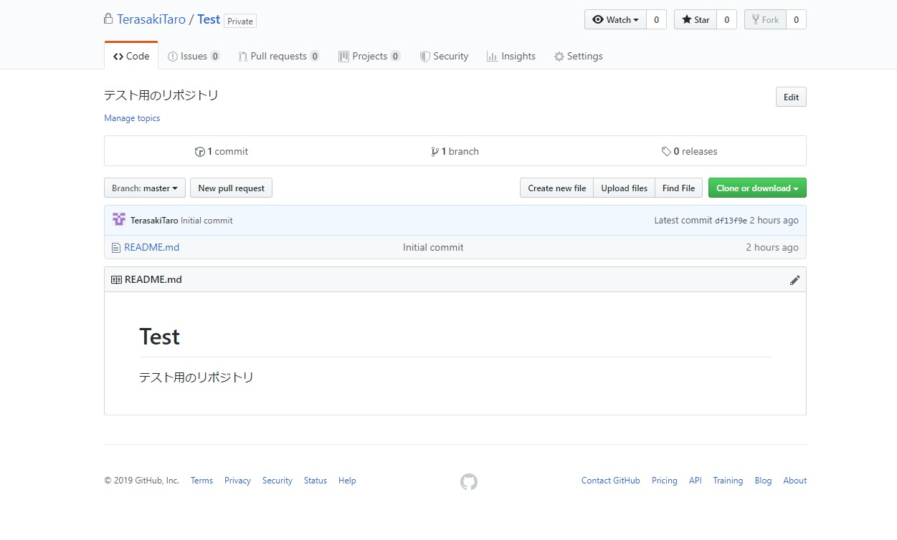
TOP | GitHub リモートリポジトリの作成
 | ここではAndroidStudioを利用してGitHubにリモートリポジトリの設定を行い、実際にプッシュ、クローン作成などの記載をしていきたいと思う。

 | 1.GitHubにリポジトリを作成
 | ※SSHキーの設定について
 | 2.AndroidStudioのプロジェクトにローカルリポジトリを作成
 | 3.AndroidStudioでGitHubリモートリポジトリへプッシュ、クローンを実施

 | 1.GitHubにリポジトリを作成

 | まずはGitHubに登録を行ないます。 登録をすると自分アカウントのホーム画面が表示される

 | 左上のリポジトリ新規を選択するとGitHubにリポジトリを作成することが出来る
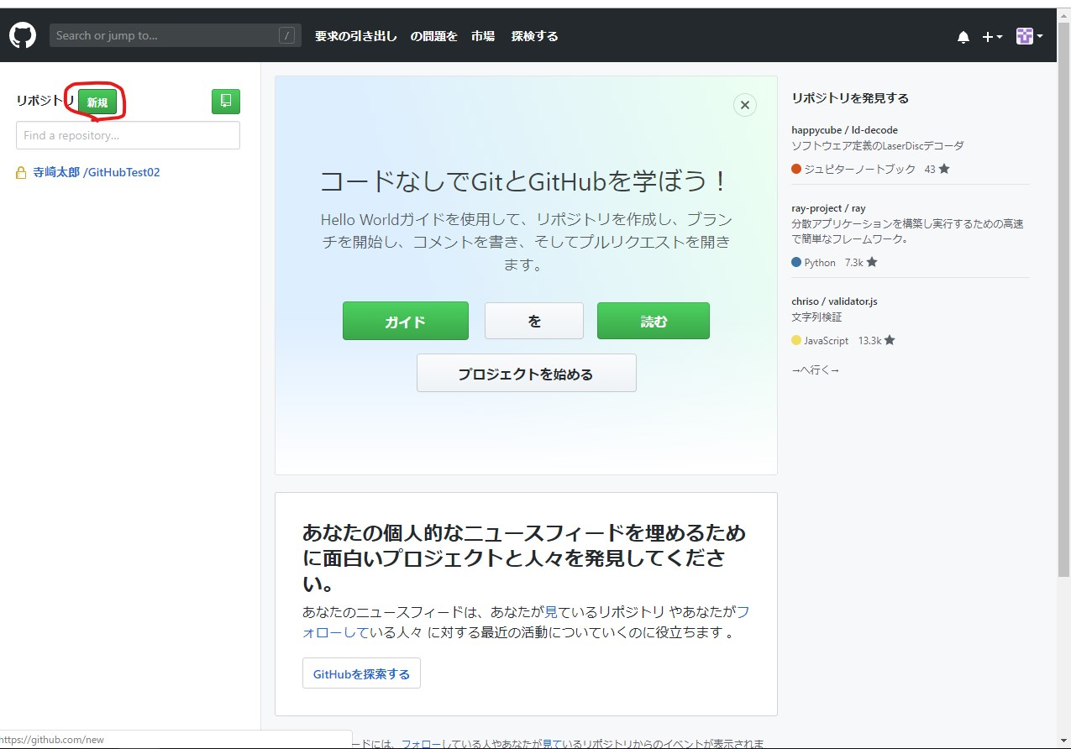

 | そうするとこのように新しいリポジトリを作成する為の入力欄のページに遷移します。
 | ここでリポジトリ名や説明文を入力する
 | 以前のGitHubで無料で登録した場合、ソースを公開しなければならなかった。 現在は無料でも非公開に出来るらしい、、、。

 | リポジトリ名は『Test』とでもしておきましょう。

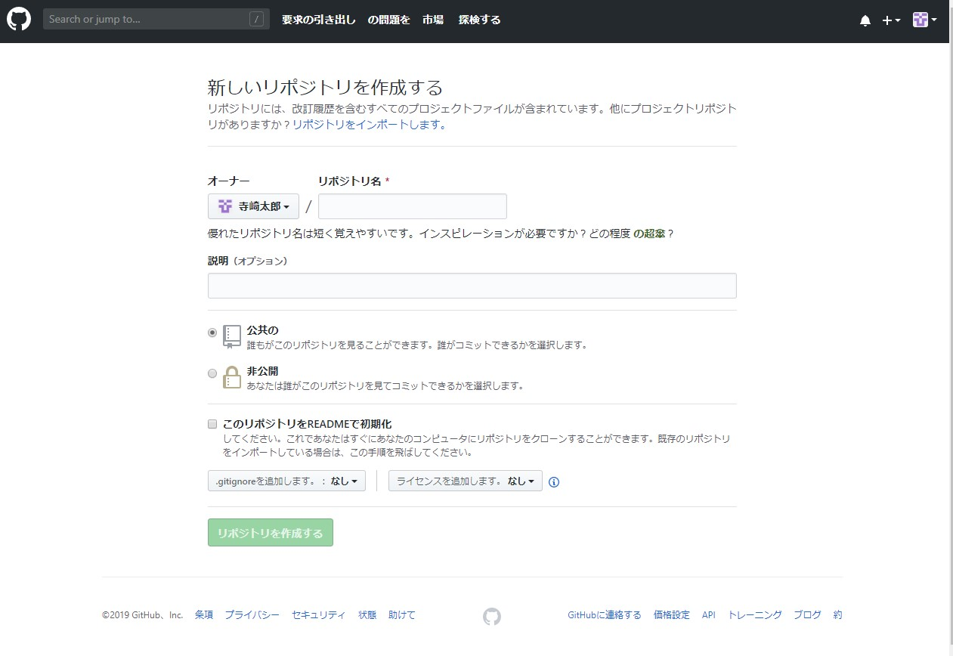

ここで非公開の設定が行える

 | GitHubにリポジトリTestが作成出来ました。

AndroidStudioから新規プロジェクトをプッシュ
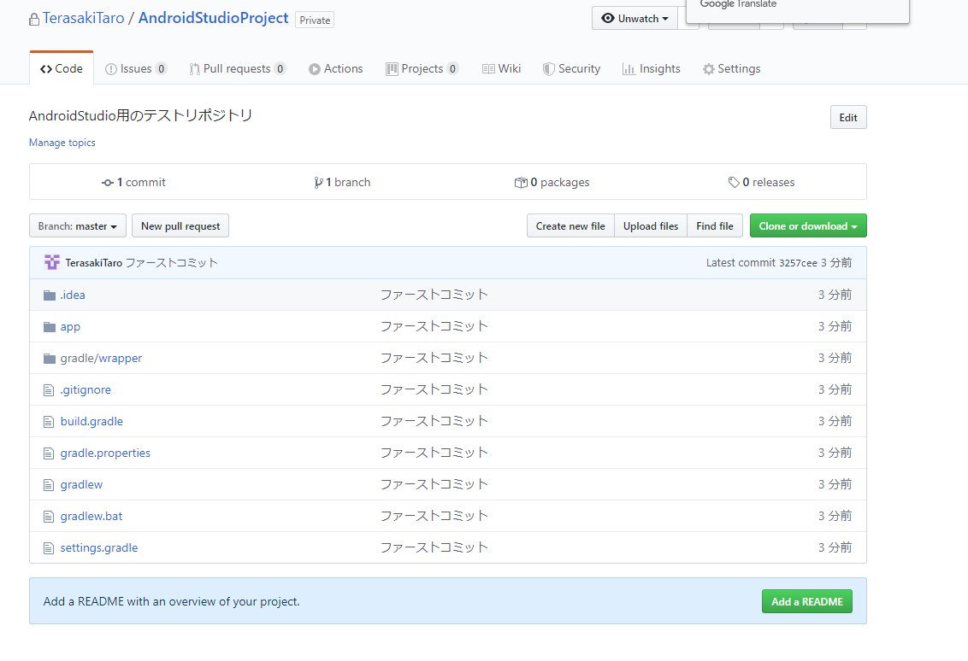
Top

 | AndroidStudioから新規プロジェクトをGitHubへプッシュしよう

 | 1.まずはGitHubでリポジトリの作成から始めましょう

 | GitHubで空のリポジトリを作成しました。
 | こちらのリポジトリをリモートとして使用していきます。
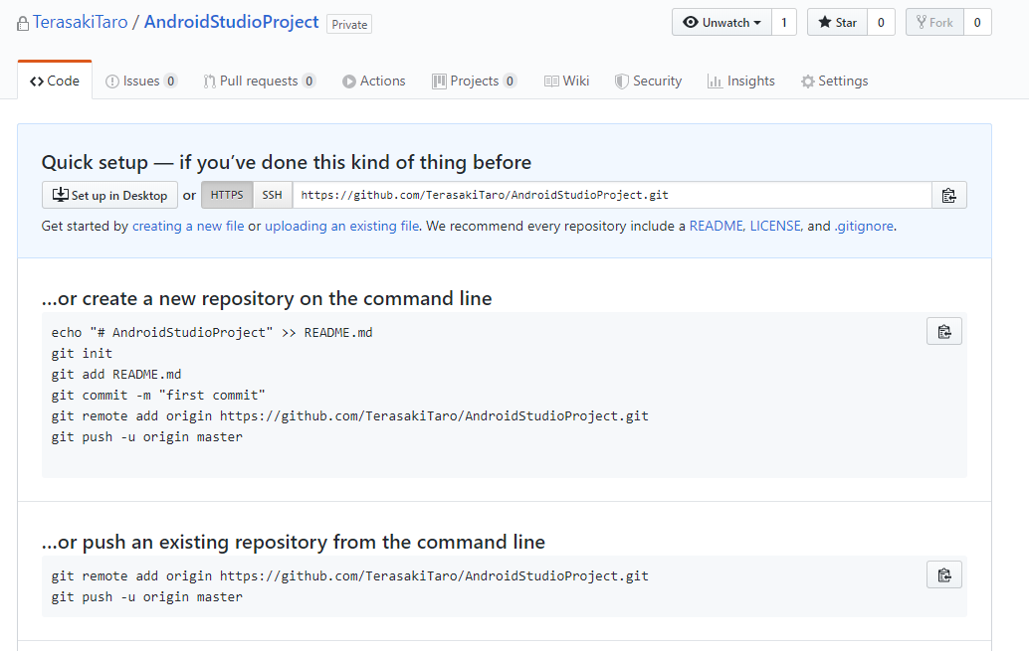

 | 2.続いてAndroidStudioにて新規プロジェクトを作成して下さい
 | ここではGitHubProjectというプロジェクトを作成しました。

 | 3.まずはリモートへファーストコミットする為にローカルリポジトリ作成します。

 | 以下のようにVCS ＞ バージョン管理へインポート ＞ Gitリポジトリの作成 を選択してください
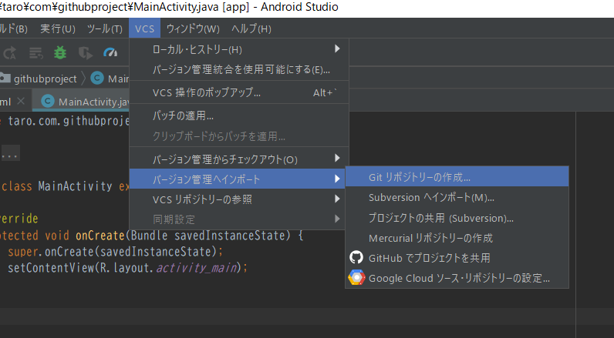

 | 次に今回作成したプロジェクトを選択します。
 | 初めはバージョン管理外ファイルとして37ファイルほどは赤く表示されているかと思います。
 | こちらをGitに追加する場合は右のキャプチャのように追加を行って下さい。
 | ローカルリポジトリに追加されたファイルは緑に表示が切り替わります。
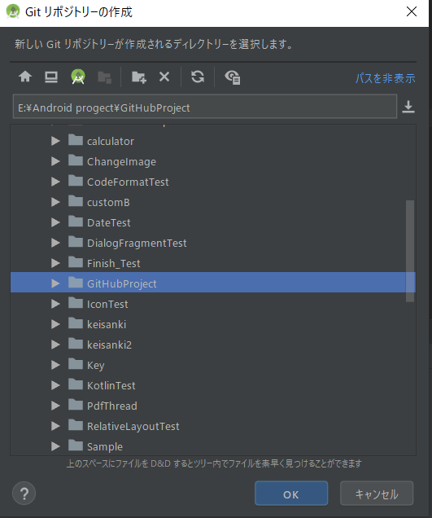
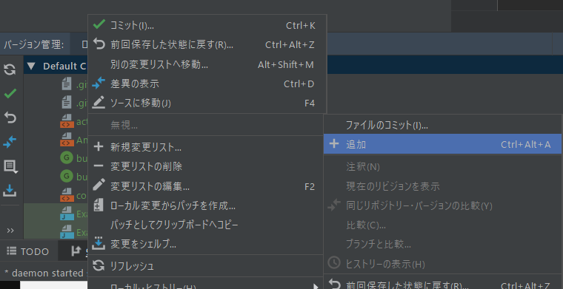

 | 4.次にGitHubで作成したリポジトリをリモートとして設定します。

 | VSC ＞ Git ＞ リモート を選択してください
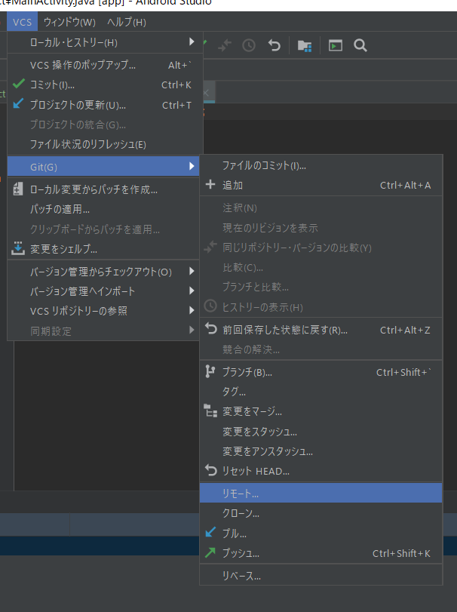

 | すると以下のようなダイアログが表示されるはずです。
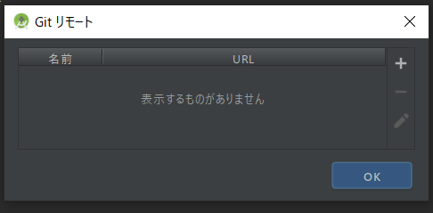

 | さらに＋ボタンをクリックするとリモートを定義する為のURL入力ダイアログが表示されます。
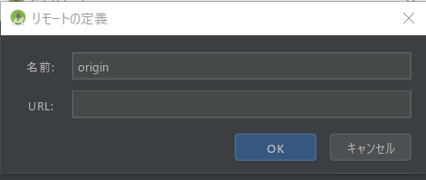

 | こちらの入力欄にGitHubに表示されているURLをコピペして下さい。
 | ちなみにGitHubアカウントのパスワードが聞かれます。

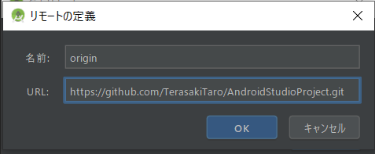
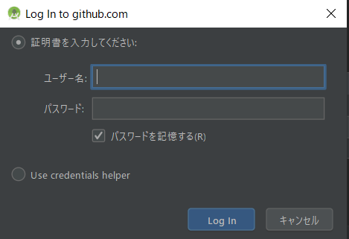

 | リモートリポジトリの設定が完了です。
 | リモートリポジトリの名前はデフォルトでoriginとなってます。
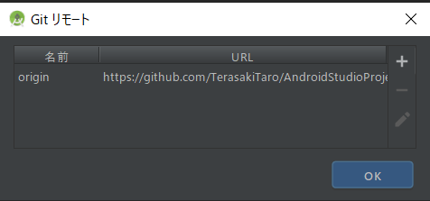

 | 5.では実際にファーストコミットを行ってみましょう

 | まずローカルリポジトリでコミットします。
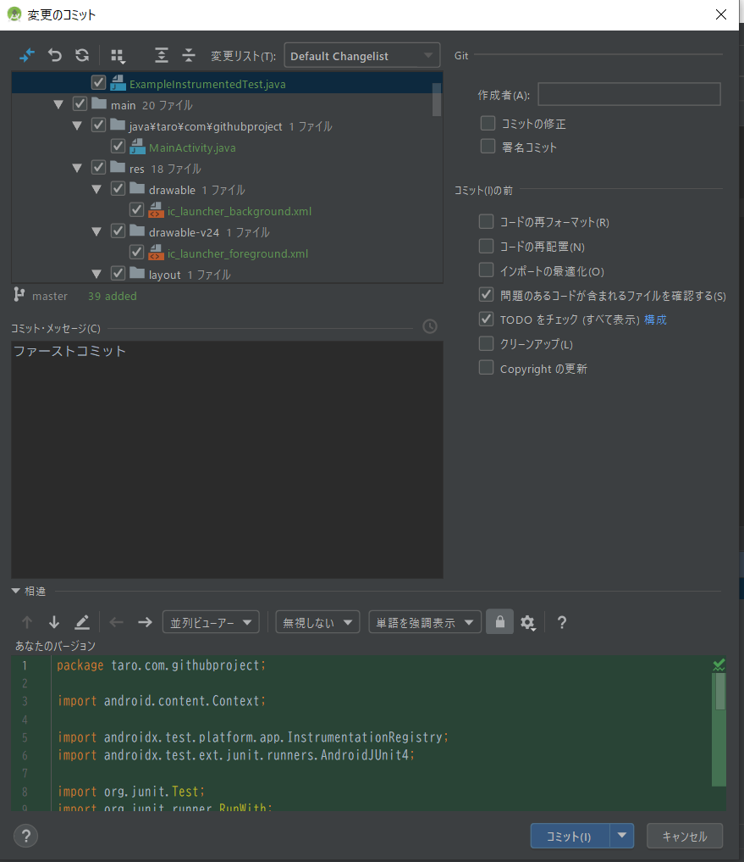

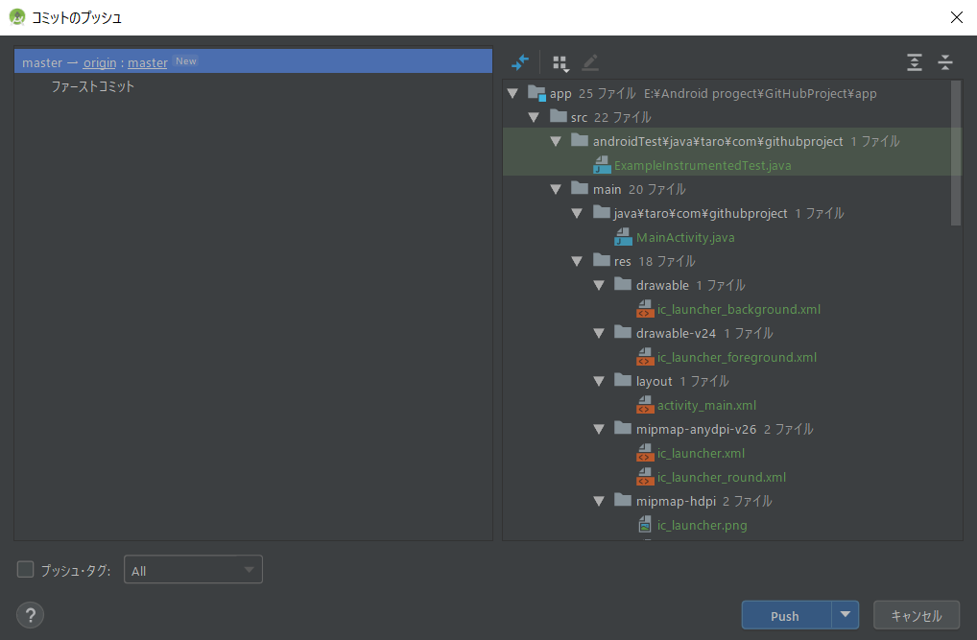
 | いよいよリモートへプッシュします。
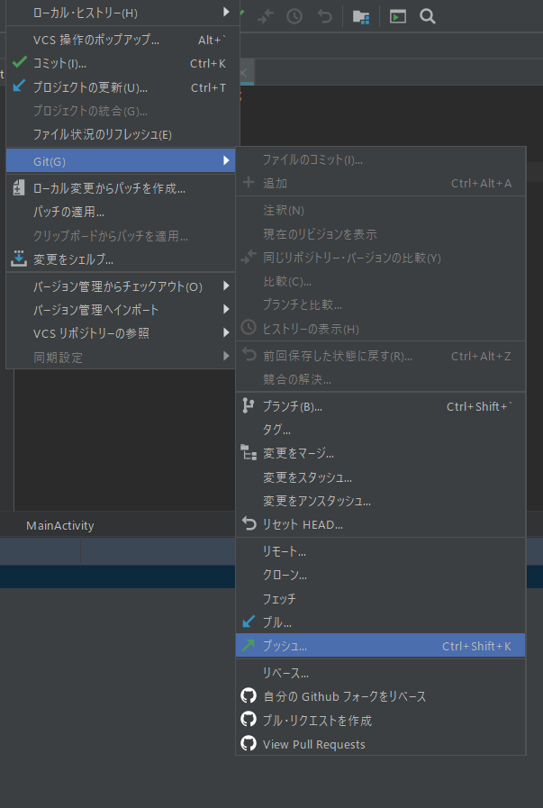

 | プッシュ成功です！
 | GitHubで作成したリポジトリはどうなっているでしょう！？
 | 確認してみましょう

 | 6.ファーストコミット完了です！おめでとうございます！

リポジトリ削除
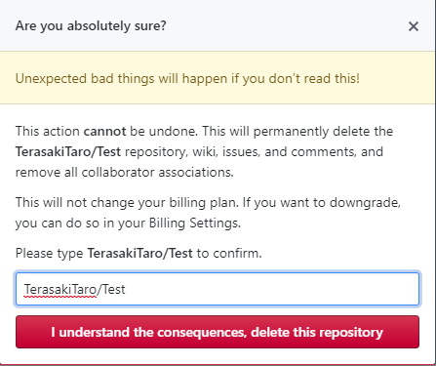
Top

 | GitHubでリポジトリを削除する方法

 | GitHubで作成したリポジトリを削除させたい場合はどうしたらいい？
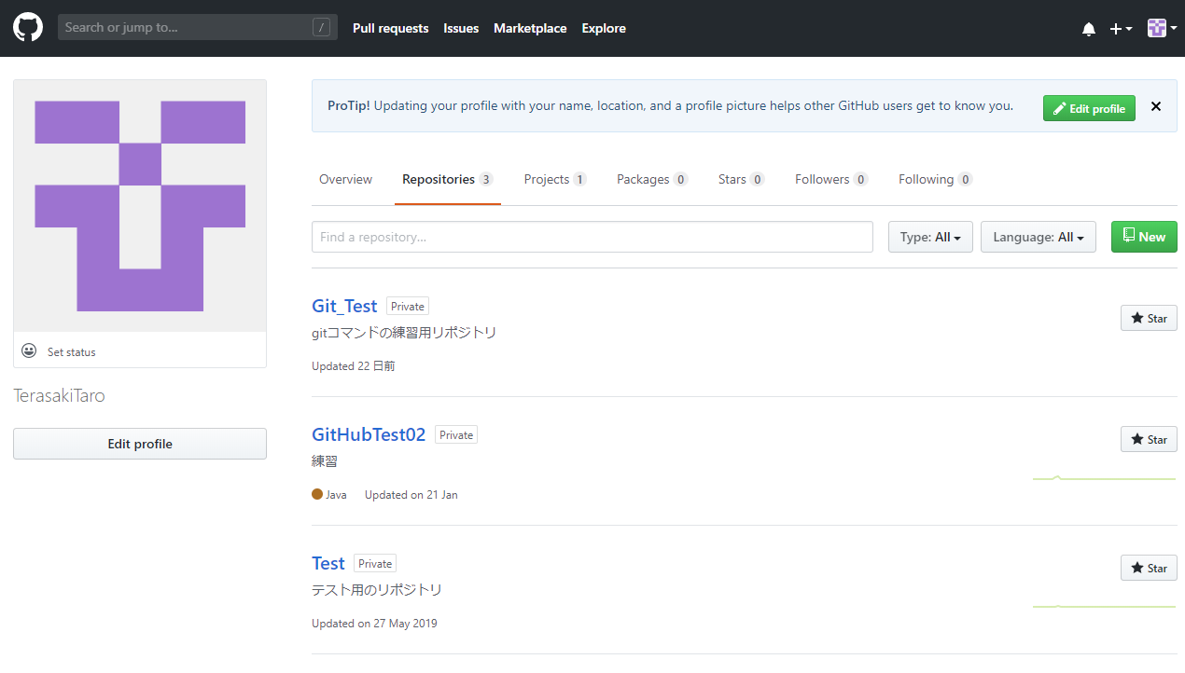

 | 手順は簡単はとても簡単です。

 | 1.上記のリポジトリから削除したリポジトリをクリックしてください。
 | ここではTestというリポジトリを削除します。

 | 2.Testリポジトリの画面へ移動したら右上に[Settings]タブがあると思うのでそちらをクリックして下さい。
 | すると以下の設定画面が表示されます。
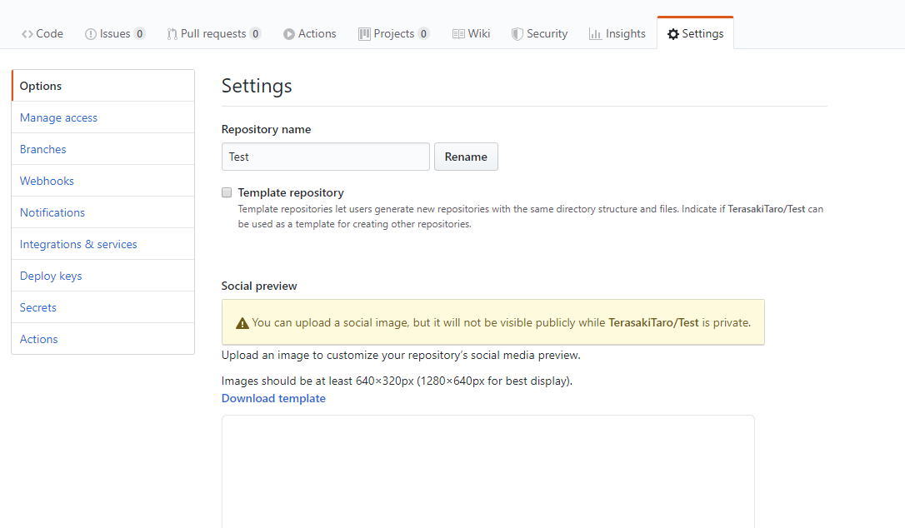

 | 3.下へスクロールするとDelete this repositoryがあるはずです。
 | そちらをクリックして下さい。
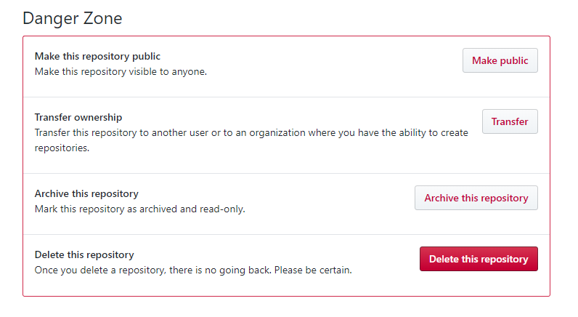

 | 4.確認画面にしたがって入力を行うと削除が出来ます。
 | ※一度削除してしまうと元に戻せないので注意してください。

SSHキーについて
GitHubにSSHキーを設定する

SSHキーって何？？？

正直よくわかりません。
SSHプロトコル？ 公開鍵？ 秘密鍵？ での認証が必要らしい、、、。
秘密鍵は自分が保持し、公開鍵は相手(ここではGitHub)に送るとか、、、。

SSHキーの設定は右上のアカウント情報タブから『設定』を選択、その後、左の『SSHとGPGキー』のページで設定出来る

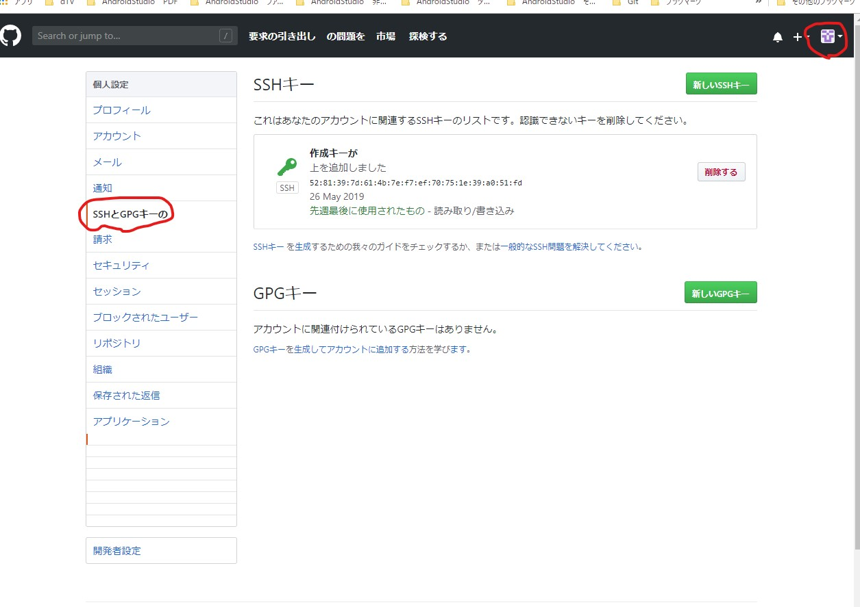

SSHキーに何を追加すればいいの？

自分のPCにGitをダウンロードしていると思いますが
例）C:\Program Files\Git
このGitのディレクトリ内にssh-keygen.exeが存在します。：C:\Program Files\Git\usr\bin\ssh-keygen.exe
こいつを実行するとコマンドプロンプトが起動
エンターを押して進めて行くと、C:\Users\taro1\.sshフォルダが作成される
さらにそのフォルダ内に id_rsa id_rsa.pub が自動で作成される

GitHubのSSHキー設定入力欄にid_rsa.pubファイルの中身をコピペして貼り付ければOKな感じ
これでGitHubのSSHキーの設定が完了

SSHキーを設定しないとどうなる？

AndroidStudioでリモートリポジトリにプル、プッシュ、クローンなどのアクセスが拒否されてしまう。

ちなみに

AndroidStudioでリモートリポジトリを設定する時
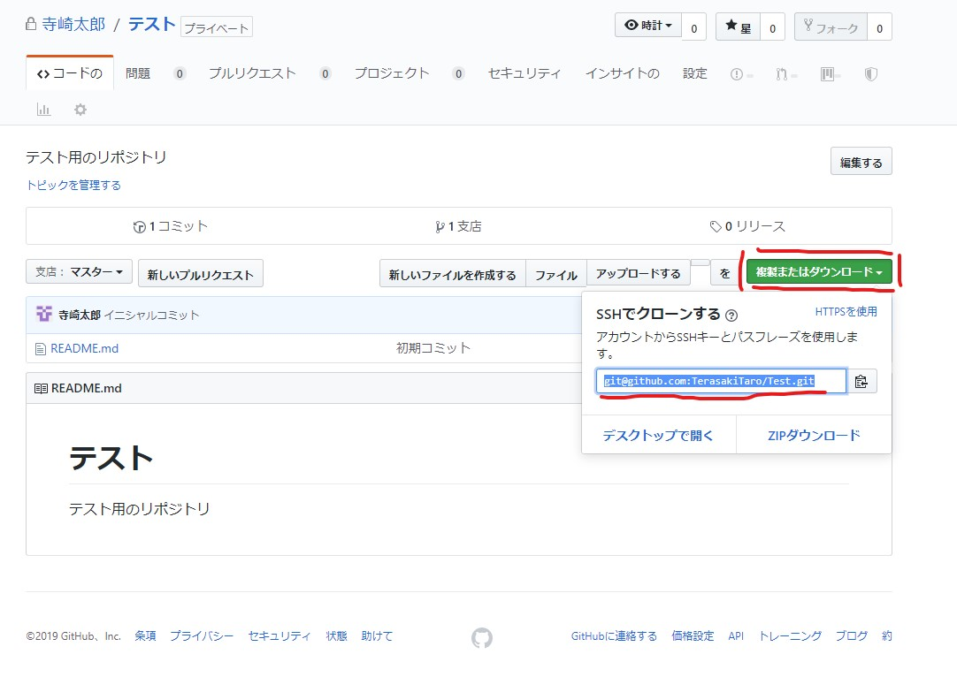

このSSHキーを使用しているパスを指定する

※SSHキーについては後日、学習していこうと思います。

